total_info.
TRIP-V1.12.1 | TRIP-V1.12.2 | TRIP-V1.12.3 | TRIP-V1.12.4
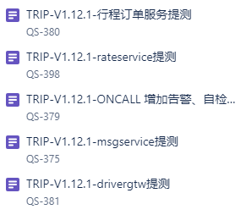
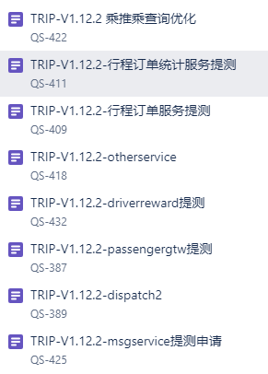
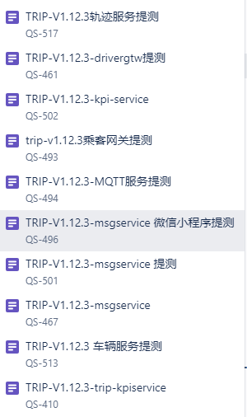


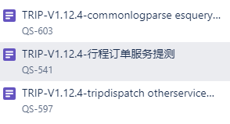

note:
QS-380hupengfei
QS-398修改了服务分评价逻辑（未发布） |  |  | 541、582、599
QS-379不知道是谁测试的
QS-381zhouxianduo |  |  |  | note：
 |  |  |  | QS-577lipengfei
 | note: |  |  | QS-601测试中
 | QS-411lipengfei |  |  | QS-603无需测试，已在dev平稳运行，可直接上生产
 | QS-409hupengfei |  |  | QS-597hupengfei
 | QS-418hupengfei
 | QS-432运营端测试
 | QS-387hupengfei | note:
 | QS-389hupengfei | QS-466这个工单只是执行数据库脚本，没有发版
 | QS-491 is canceled | QS-501已合并到 http://jira.saicmobility.com:8080/browse/QS-496
 |  | QS-467 is canceled
 |  | QS-513不知道是谁测试的
 |  | QS-410 is canceled

other_info.
图1：左侧栏
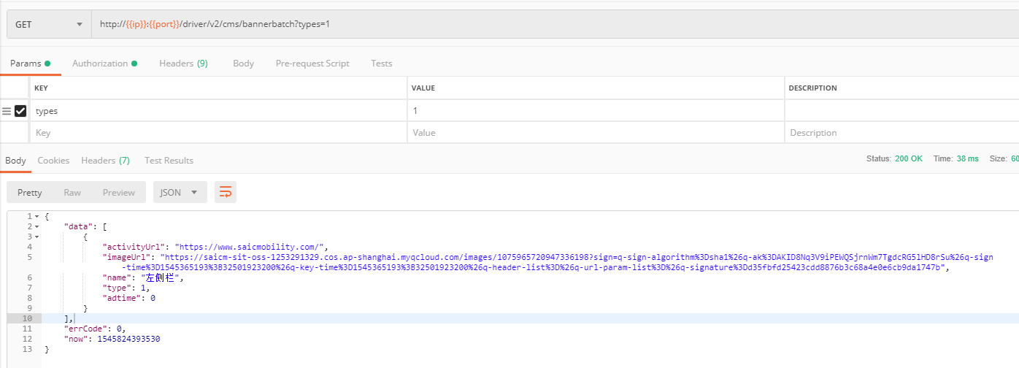

服务分的计算公式
初始服务分+订单数*接单系数+完成订单数*完成订单系数+乘客评分对应的分值总和+有责取消数*有责取消系数+司机订单被投诉数*被投诉系数。 "例如：80+100*0.01+98*0.01+10+3*(-1.5)+2*(-1.3)"

